Hoja1
Sprint Planning
Sprint Nro:
Duracion del sprint en dias:
Objetivo del sprint:
Equipo Scrum:

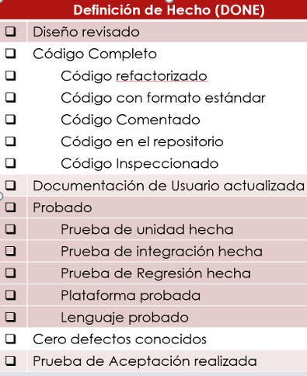
Capacidad del equipo en horas ideales:
Definicion de Hecho para el equipo | Sprint backlog
 | Stoty points | Tarea | Tarea | Tarea | Estimado horas ideales
 | Stoty points | Tarea | Tarea | Tarea | Estimado horas ideales
 | Stoty points | Tarea | Tarea | Tarea | Estimado horas ideales
 | Total SP |  |  |  | Total H ideales

Creo que hay que definir nuestro propio criterio

